Hoja1
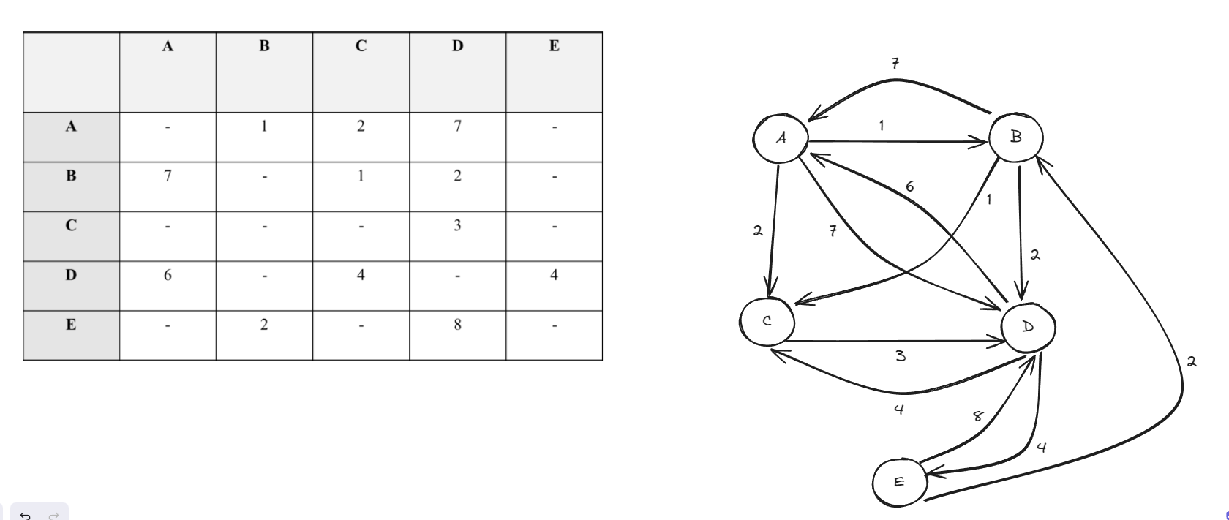

 |  |  |  |  |  |  | NO SE
i | S | w | D[2] | D[3] | D[4] | D[5] | i | S | w | D[1] | D[3] | D[4] | D[5]
init | A | - | 1 | 2 | 7 | inf | init | B | - | 7 | 1 | 2 | inf
1 | A,B | 2 | 1 | 2 | 3 | inf | 1 | B,C | 2 | 7 | 1 | 2 | inf
2 | A,B,C | 4 | 1 | 2 | 5 | inf | 2 | B,C,D | 4 | 7 | 1 | 2 | 6
3 | A,B,C,D | 3 | 1 | 2 | 5 | 9 | 3 | B,C,D,E | 3 | 7 | 1 | 2 | 6
4 | A,B,C,D,E | 5 | 1 | 2 | 5 | 9 | 4 | B,C,D,E,A | 5 | 7 | 1 | 2 | 6

